String 1
Eixo | String inglês | String português
Cibernética Organizacional AND Regulação AND Política Industrial AND Brasil - Base nas leituras iniciais | ("organizational cybernetic" OR "vsm" OR "managerial cybernetic" OR "viable system model" OR "recursive system" OR "metasystem" OR "viable system" ) AND ("public regulation" OR "policy regulation" OR "state regulation" OR "regulatory instrument" OR "regulatory governance" OR "meta-regulation" OR "regulatory state" OR "regulatory capacity") AND ("developmental state" OR "industrial capacity" OR "production capability" OR "industrial policy" OR "state capacity" OR "entrepreneurial state" OR "industrial strategy") AND ("Brazil")' | ("cibernética organizacional" OR "vsm" OR "cibernética gerencial" OR "modelo de sistema viável" OR "sistema recursivo" OR "metasistema" OR "sistema viável") AND ("regulação pública" OR "regulação de políticas públicas" OR "regulação estatal" OR "instrumento regulatório" OR "governança regulatória" OR "meta-regulação" OR "estado regulador" OR "capacidade regulatória") AND ("estado de desenvolvimento" OR "estado desenvolvimentista" OR "capacidade industrial" OR "capacidade de produção" OR "política industrial" OR "capacidade estatal" OR "estado empreendedor" OR "estratégia industrial") AND ("Brasil")
Scopus | 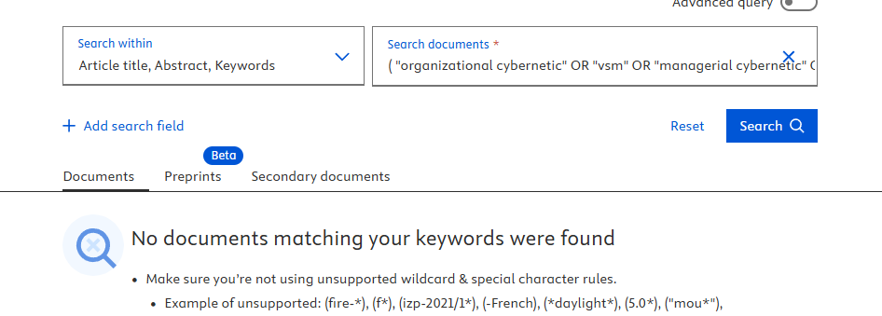 | 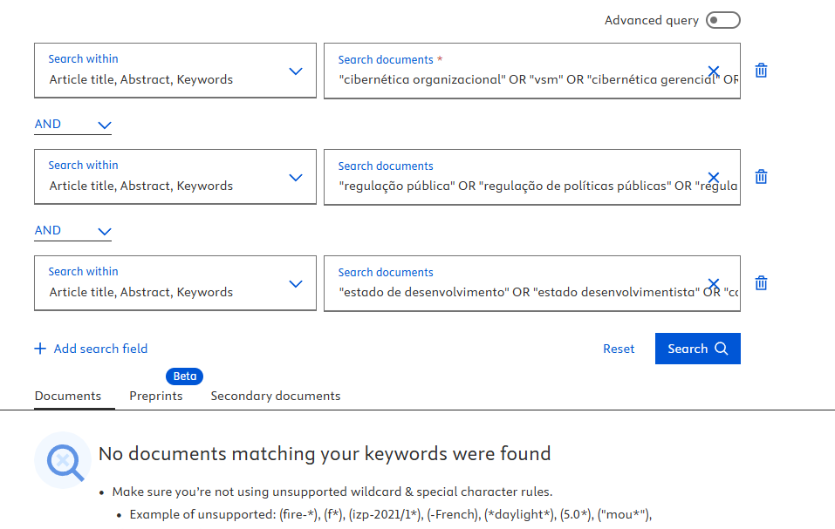
Scielo | 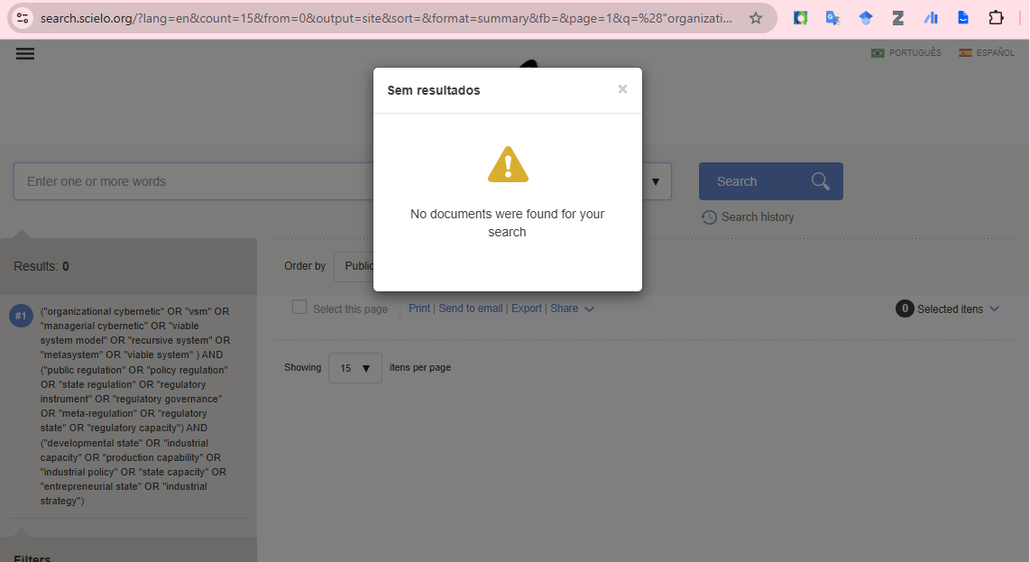 | 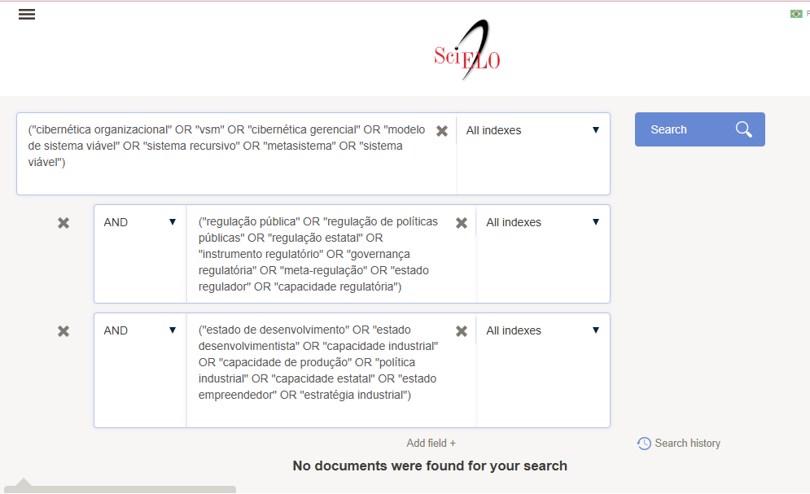
WoS | 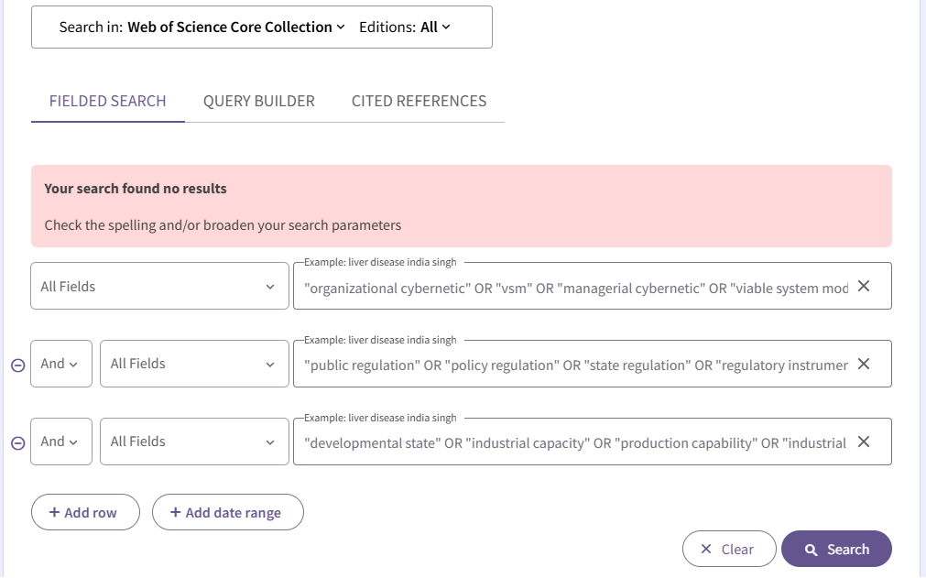 | 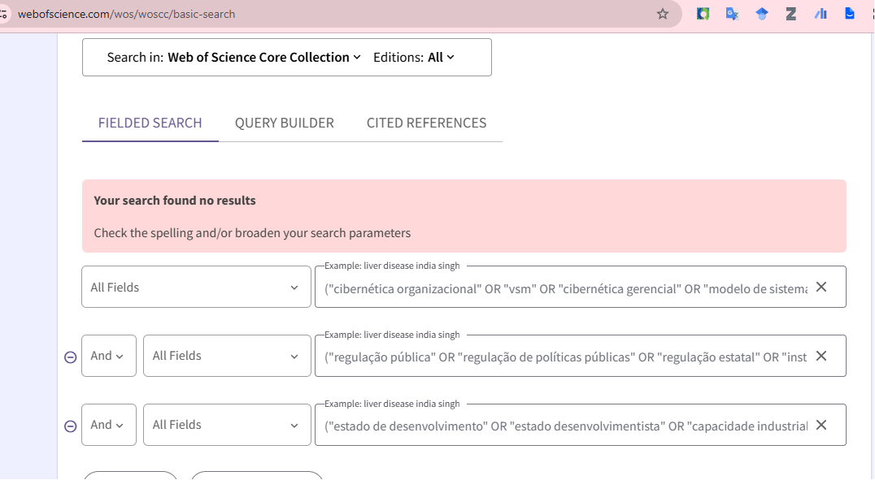

String 2
Base | String inglês | String português
Cibernética Organizacional AND Regulação AND Política Industrial - Base na bibliometria realizada pelo Lucas | ("organizational cybernetic" OR "vsm" OR "managerial cybernetic" OR "stafford beer" OR "viable system model" OR "ashby" OR "algedonic" OR "system 4" OR "recursive system" OR "metasystem" OR "system 5" OR "second-order cybernetic" OR "requisite variety" OR "viable system" OR "good regulator theorem") AND ("responsive regulation" OR "policy design" OR "policy mix" OR "smart regulation" OR "tools of government" OR "policy instrument" OR "regulatory instrument" OR "regulatory governance" OR "meta-regulation" OR "regulatory state" OR "policy tool" OR "nodality" OR "regulatory capacity" OR "Conant-Ashby") AND ("developmental state" OR "techno-industrial" OR "embedded autonomy" OR "smart specialisation" OR "neo-developmental" OR "production capability" OR "industrial policy" OR "mission-oriented" OR "state capacity" OR "smart specialization" OR "entrepreneurial state" OR "industrial strategy")' | ("cibernética organizacional" OR "vsm" OR "cibernética gerencial" OR "stafford beer" OR "modelo de sistema viável" OR "ashby" OR "algedônico" OR "sistema 4" OR "sistema recursivo" OR "metasistema" OR "sistema 5" OR "cibernética de segunda ordem" OR "variedade requerida" OR "variedade necessária" OR "sistema viável" OR "teorema do bom regulador") AND ("regulação responsiva" OR "design de políticas públicas" OR "mix de políticas" OR "regulação inteligente" OR "ferramentas de governo" OR "instrumento de política" OR "instrumento regulatório" OR "governança regulatória" OR "meta-regulação" OR "estado regulador" OR "ferramenta de política" OR "nodalidade" OR "capacidade regulatória" OR "Teorema de Conant-Ashby") AND ("estado de desenvolvimento" OR "estado desenvolvimentista" OR "tecnoindustrial" OR "autonomia inserida" OR "especialização inteligente" OR "neodesenvolvimentista" OR "capacidade de produção" OR "política industrial" OR "orientado a missões" OR "capacidade estatal" OR "estado empreendedor" OR "estratégia industrial")
Scopus | 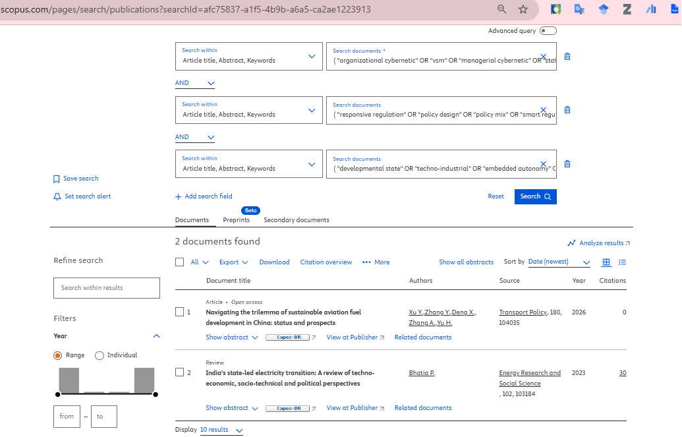 | 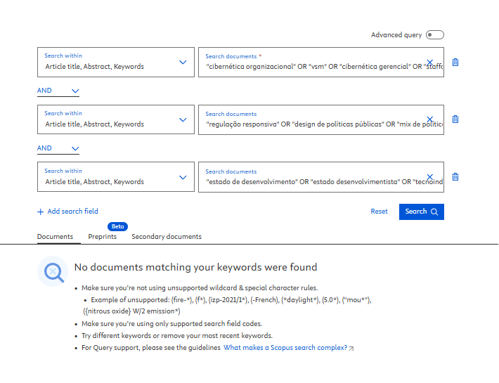
Scielo | 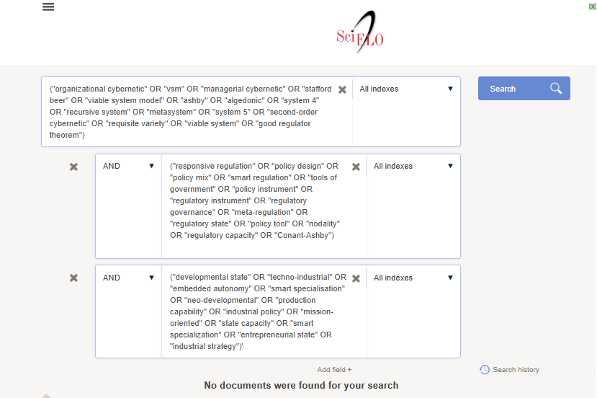 | 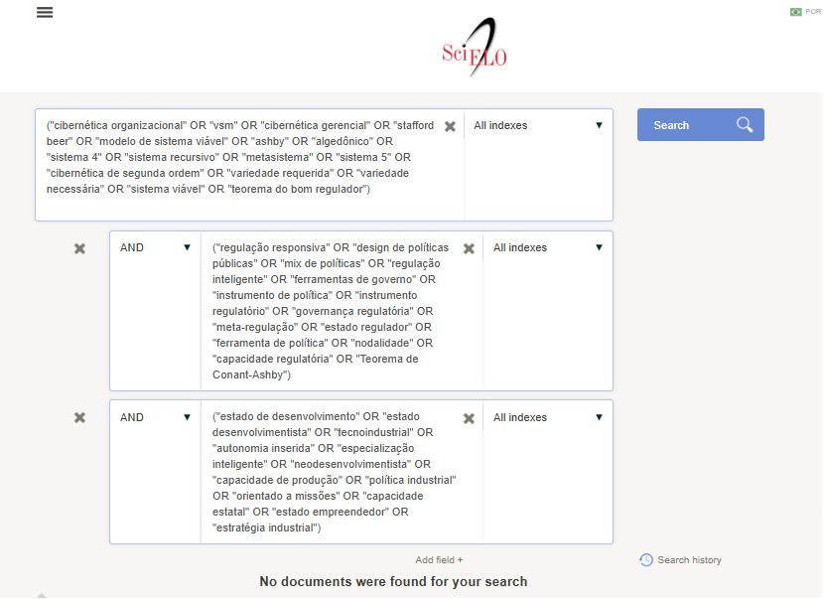
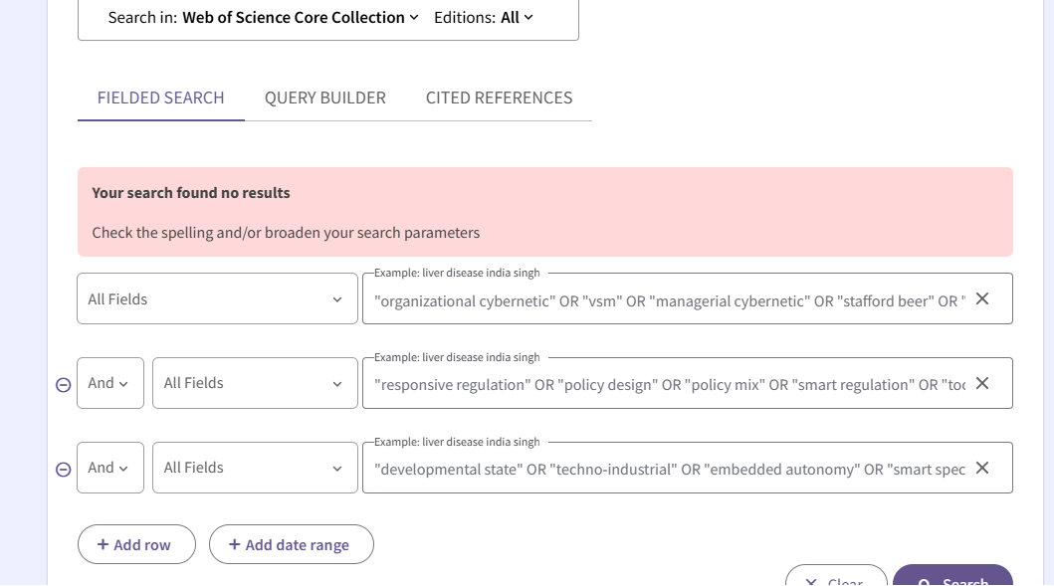
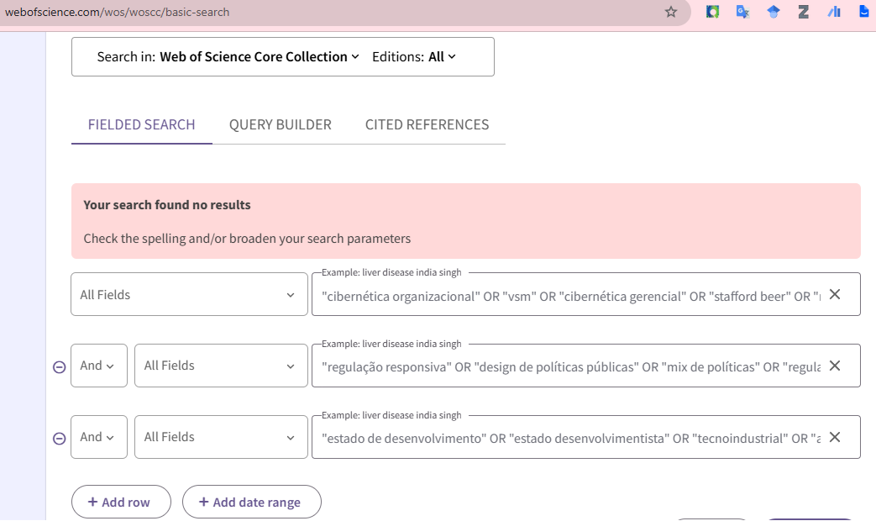
WoS

